470
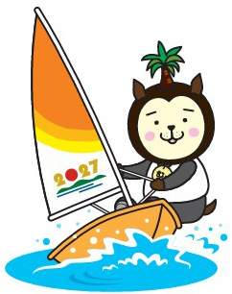
計測シート（国際470級）

☆太線枠内のみ記入してください。
☆セール番号と艇体番号が異なる場合は双方のＭＦを提示してください。

使用する艇体のセール番号 | WSﾌﾟﾗｰｸNo. | 使用するセールのセール番号

艇体に貼ってあるプラーク番号 |  | 乗員氏名（２名） |  |  |  | 大会期間中連絡先（監督でも可）
 |  |  |  |  |  | 氏名
 |  |  |  |  |  | 携帯番号

★以下、計測部使用欄
MC/MF（艇） | WS Plaque | MC/MF（セール） |  | MC/MFは原本か |  | □ |  | 計測者
□ |  | □

HULL |  |  |  |  |  |  |  | 計測者
ビルダー |  | Mould No. |  | ビルダーシリアル
艇体重量(min120kg） | 補 正 重 量（重量/個数/位置） |  |  | 異常な艤装品はないか？ |  |  | □
 |  |  | □

RIG |  |  |  |  |  |  |  | 計測者
 | マスト |  |  | ブーム |  | スピンポール
メーカー |  | ﾛｰﾌﾟﾄﾗﾋﾟｰｽﾞ | □
マスト重量 |  | ﾍﾋﾞｰﾊﾝﾄﾞﾙ | □ | リミットマーク | □ | 全長 | □
補正錘 重さ/位置 | / □ | ｽﾄｯﾊﾟｰ lock/tooth | □ | ブーム位置 | □

リミットマーク（下/上） | □/□ | rivet/bolt | □
ﾘｷﾞﾝﾎﾟｲﾝﾄ | □ | 重い艤装品 | □ | 詳細（ある場合）

FOILS |  |  |  |  |  |  |  | 計測者
 | センターボード | ラダーボード
メーカー |  |  |  | 補正重量
重量 |  |  |  | 位置 | □
形状 | □ | □
厚み | □ | □
ピボット位置 | □ | □

SAILS |  |  |  |  |  |  |  | 計測者
 | メインセール | ジブセール | ｽﾋﾟﾝﾈｰｶｰ |  | 県名
基本計測 | □ | □ | □ |  | □
タグ | □ | □ | □ |  | 県番号
セール番号 | □ |  | □ |  | □
寸法 | □ | □ | □

搭載品、その他
曳航ロープ | ライフジャケット | フォアステー長さ | フォアステー材質 |  | ストッパー |  |  | 計測者
MIN:Φ8ｍｍＸ10ｍ | ｽｷｯﾊﾟｰ | 最後傾時マスト最広部が マストパートナー内 | 全て金属で連続のこと |  | メイン |  | ブーム
□ | ｸﾙｰ | □ | □ |  | □ |  | □
 |  | マストを立て、ブームをセットしメインセールを上げて確認
○：大会計測スタンプを押印する（選手による計測完了シール貼付けの場合もある）
艇体 マスト ブーム スピンネーカーポール ラダー センターボード メイン ジブ スピン □ □ □ □ □ □ □ □ □

＊全て合格した場合は、テクニカル委員会が回収。 |  |  |  |  |  | 最終確認サイン
（不備がある場合は選手に返却）
国民スポセーリング競技リハーサル大会 テクニカル委員会 ver.1

国スポWS
計測シート（国スポウインドサーフィン級）

☆太線枠内の内部だけ記入してください。

セール番号 |  | ボードメーカー |  | モデル

 |  | スキッパー氏名 |  | 大会期間中連絡先（監督でも可）

（セール）
 | ♯１ | ♯２ |  | ライフジャケット
セールメーカー
サイズ（㎡） | ㎡ | ㎡

★以下、計測部使用欄
実測値 | ㎡ |  | 識別番号シール
 | ※8.0㎡以内
（ボード）
全長 | 最大ビーム | 重量
MAX：3,100mm | MAX：1,005mm | MIN：14.0kg
 |  | kg
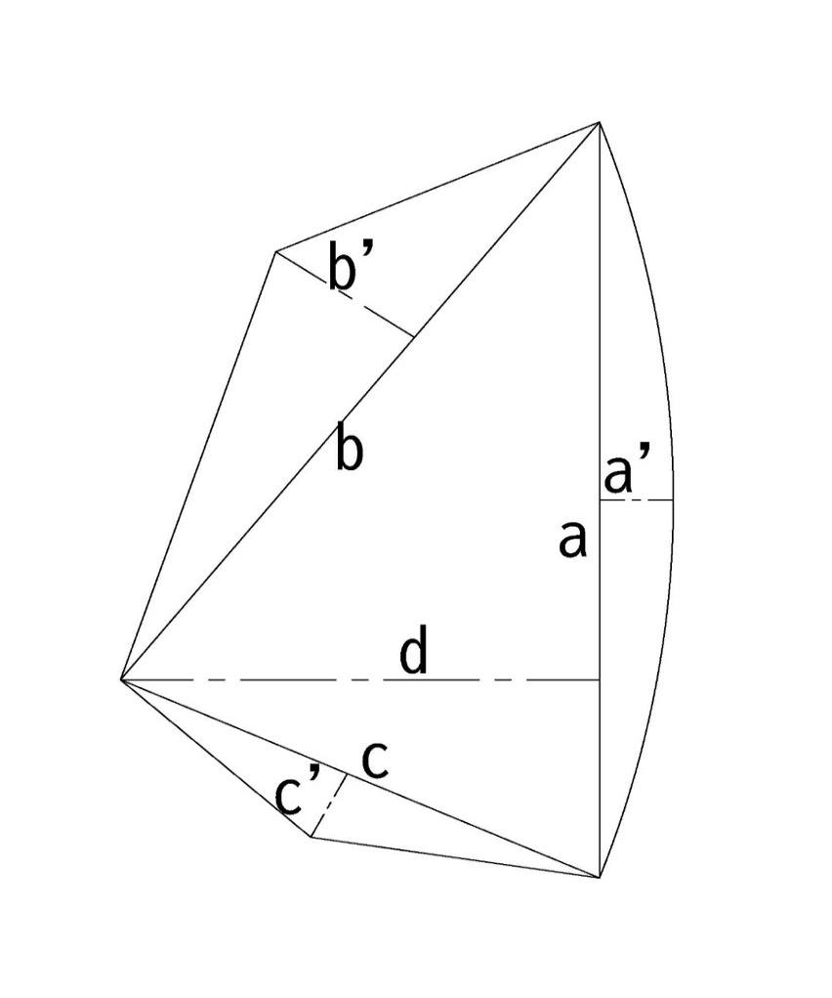
※重量：フィン、センターボード、フットストラップ、マストキャリッジ、コンパスを含む

（センター・フィン・マスト）
 | （枚数制限無） | （本数制限無）
センター長さ | フィン長さ | マスト長さ
MAX：850mm | MAX：700mm | MAX：5,300mm
 |  | mm
 |  | mm
 |  | mm
※センターボードの長さはフェア・アンダーサイドより８５０㎜以内
※フィンの長さはフェア・アンダーサイドより７００㎜以内
※スターンからフィンまでの長さは７００㎜以内

○：大会計測スタンプを押印、ステッカーを貼る
（ボードにステッカー、セールに押印）
○：大会計測サインをする
（すべてのセンターボード、フィンにサインする）

＊全て合格した場合は、テクニカル委員会が回収。 |  |  |  |  | 最終確認サイン
（不備がある場合は選手に返却）
国民スポセーリング競技リハーサル大会 テクニカル委員会 ver.1

